Tìm Kiếm
Project Name | XÂY DỰNG WEBSITE QUẢN LÝ PHÒNG TRỌ HỖ TRỢ REALTIME CHAT BẰNG SOCKET VÀ THANH TOÁN VNPAY
Module Code | Tìm kiếm
 | Hoàn thành | Lỗi | Chưa kiểm tra | Bị chặn | Tổng lần kiểm tra
Round 1 | 19 | 0 | 0 | 0 | 19
Round 2 | 19 | 0 | 0 | 0 | 19

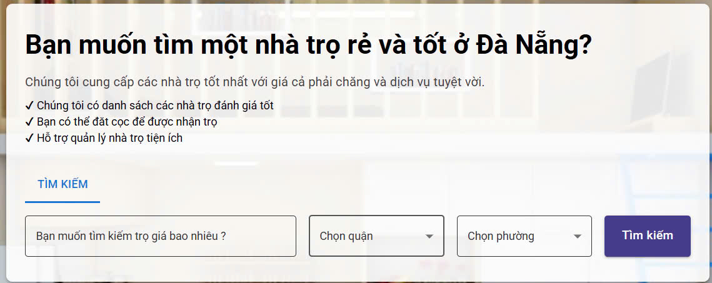

Test Case ID | Mô tả | Quy trình | Điều kiện tiên quyết | Kết quả mong đợi | Kết quả thực tế | Kết quả |  |  |  |  |  | Chú thích
 |  |  |  |  |  | Vòng 1 |  |  | Vòng 2
 |  |  |  |  |  | Trạng thái | Ngày kiểm tra | Người kiểm tra | Trạng thái | Ngày kiểm tra | Người kiểm tra
GUI_SHOW Tìm Kiếm
GUI - TK01 | [Bạn muốn tìm một nhà trọ rẻ và tốt ở Đà Nẵng? ] Label |  | Đăng nhập thành công vào hệ thống | - Text: Black - Status: Enable | - Text: Black - Status: Enable | Passed | 2025-04-18 | Tuyết | Passed | 2025-04-22 | Tuyết
GUI - TK02 | [Chúng tôi cung cấp các nhà trọ tốt nhất với giá cả phải chăng và dịch vụ tuyệt vời. ] Label |  | Đăng nhập thành công vào hệ thống | - Text: Black - Status: Enable | - Text: Black - Status: Enable | Passed | 2025-04-18 | Trình | Passed | 2025-04-22 | Trình
GUI - TK03 | [Chúng tôi có danh sách các nhà trọ đánh giá tốt ] Label |  | Đăng nhập thành công vào hệ thống | -Text color : Black -Status : Enable | -Text color : Black -Status : Enable | Passed | 2025-04-18 | Trình | Passed | 2025-04-22 | Trình
GUI - TK04 | [Bạn có thể đặt cọc để được nhận trọ] Label |  | Đăng nhập thành công vào hệ thống | -Text color : Black -Status : Enable | -Text color : Light -Status : Enable | Passed | 2025-04-18 | Tuyết | Passed | 2025-04-22 | Tuyết
GUI - TK05 | [Hỗ trợ quản lý nhà trọ tiện ích] Label |  | Đăng nhập thành công vào hệ thống | -Text color : Black -Status : Enable | -Text color : Black -Status : Enable | Passed | 2025-04-18 | Tuyết | Passed | 2025-04-22 | Tuyết
GUI - TK06 | [TÌM KIẾM] Button |  | Đăng nhập thành công vào hệ thống | - Text: Blue - Status: Enable | - Text: Blue - Status: Enable | Passed | 2025-04-18 | Trình | Passed | 2025-04-22 | Trình
GUI - TK07 | [Bạn muốn tìm kiếm trọ giá bao nhiêu ?] Textbox |  | Đăng nhập thành công vào hệ thống | - Text: Black - Status: Enable | - Text: Black - Status: Enable | Passed | 2025-04-18 | Tuyết | Passed | 2025-04-22 | Tuyết
GUI - TK08 | [Chọn quận] Combobox |  | Đăng nhập thành công vào hệ thống | - Text: Black - Status: Enable | - Text: Black - Status: Enable | Passed | 2025-04-18 | Trình | Passed | 2025-04-22 | Trình
GUI - TK09 | [Chọn phường] Combobox |  | Đăng nhập thành công vào hệ thống | - Text: Black - Status: Enable | - Text: Black - Status: Enable | Passed | 2025-04-18 | Tuyết | Passed | 2025-04-22 | Tuyết
GUI - TK10 | [Tìm kiếm]Button |  | Đăng nhập thành công vào hệ thống | - Text: White - Status: Enable | - Text: White - Status: Enable | Passed | 2025-04-18 | Trình | Passed | 2025-04-22 | Trình
FUNCTION_SHOW Tìm Kiếm
FUNC-TK01 | Xác thực form tìm kiếm | 1. Truy cập vào trang web | Đăng nhập thành công vào hệ thống | Hiển thị ô tìm kiếm gồm có: - Textbox "Bạn muốn tìm kiếm trọ giá bao nhiêu ?" - Combobox "Quận" - Combobox "Phường" - Button "Tìm kiếm" | Hiển thị ô tìm kiếm gồm có: - Textbox "Bạn muốn tìm kiếm trọ giá bao nhiêu ?" - Combobox "Quận" - Combobox "Phường" - Button "Tìm kiếm" | Passed | 2025-04-18 | Tuyết | Passed | 2025-04-23 | Tuyết
FUNC-TK02 | Không nhập gì vào 3 ô tìm kiếm | 1. Khởi động trang web. 2. Hiển thị trang chủ. 3. Nhấn vào Button "Tìm Kiếm" | Đăng nhập thành công vào hệ thống | Không hiển thị thông tin gì | Không hiển thị thông tin gì | Passed | 2025-04-18 | Trình | Passed | 2025-04-23 | Trình
FUNC-TK03 | Chỉ nhập vào ô giá tiền với giá tiền có trong hệ thống | 1. Khởi động trang web. 2. Hiển thị trang chủ. 3.Chọn ô giá tiền 4. Nhập giá tiền có trong hệ thống 5.Nhấn vào Buttonr "Tìm Kiếm" | Đăng nhập thành công vào hệ thống | Hiển thị phòng trọ phù hợp | Hiển thị phòng trọ phù hợp | Passed | 2025-04-18 | Trình | Passed | 2025-04-23 | Trình
FUNC-TK04 | Chỉ nhập vào ô giá tiền với giá tiền không có trong hệ thống | 1. Khởi động trang web. 2. Hiển thị trang chủ. 3.Chọn ô giá tiền 4. Nhập giá tiền không có trong hệ thống 5.Nhấn vào Buttonr "Tìm Kiếm" | Đăng nhập thành công vào hệ thống | Không hiển thị phòng trọ nào | Không hiển thị phòng trọ nào | Passed | 2025-04-19 | Tuyết | Passed | 2025-04-23 | Tuyết
FUNC-TK05 | Chỉ nhập vào ô giá tiền có nhập chữ cái | 1. Khởi động trang web. 2. Hiển thị trang chủ. 3.Chọn ô giá tiền 4. Nhập giá tiền có chữ cái 5.Nhấn vào Buttonr "Tìm Kiếm" | Đăng nhập thành công vào hệ thống | Thông báo "vui lòng nhập số lớn hơn 0(có thể là số thập phân)" | Thông báo "vui lòng nhập số lớn hơn 0(có thể là số thập phân)" | Passed | 2025-04-19 | Tuyết | Passed | 2025-04-23 | Tuyết
FUNC-TK06 | Chỉ chọn ô tìm kiếm theo quận | 1. Khởi động trang web. 2. Hiển thị trang chủ. 3.Chọn quận 4.Nhấn vào Button "Tìm Kiếm" | Đăng nhập thành công vào hệ thống | Hiện thị tất cả danh sách có thông tin liên quan đến nội dung đã tìm | Hiện thị tất cả danh sách có thông tin liên quan đến nội dung đã tìm | Passed | 2025-04-19 | Trình | Passed | 2025-04-23 | Trình
FUNC-TK07 | Chỉ chọn ô tìm kiếm theo giá tiền và quận | 1. Khởi động trang web. 2. Hiển thị trang chủ. 3.Chọn nhập vào ô tìm kiếm theo giá tiền và quận 4. Nhập bất kỳ 1 số tiền có trong hệ thống và 1 quận 5.Nhấn vào Button "Tìm Kiếm" | Đăng nhập thành công vào hệ thống | Hiện thị tất cả danh sách phòng có số tiền thuê phòng và tên quận đã tìm | Hiện thị tất cả danh sách phòng có số tiền thuê phòng và tên quận đã tìm | Passed | 2025-04-19 | Tuyết | Passed | 2025-04-23 | Tuyết
FUNC-TK08 | Chọn ô tìm kiếm theo giá tiền, quận và phường | 1. Khởi động trang web. 2. Hiển thị trang chủ. 3.Chọn nhập vào ô tìm kiếm theo giá tiền, quận và phường 4. Nhập số tiền bất kỳ có trong hệ thống, quận và phường 5.Nhấn vào Button "Tìm Kiếm" | Đăng nhập thành công vào hệ thống | Hiện thị tất cả danh sách phòng có số tiền thuê phòng, tên quận và tên phường đã tìm | Hiện thị tất cả danh sách phòng có số tiền thuê phòng, tên quận và tên phường đã tìm | Passed | 2025-04-19 | Trình | Passed | 2025-04-23 | Trình
FUNC-TK09 | Chọn ô tìm kiếm theo phường nhưng không chọn quận | 1. Khởi động trang web. 2. Hiển thị trang chủ. 3.Chọn vào ô tìm kiếm theo phường 4. Chọn 1 phường 5.Nhấn vào Button "Tìm Kiếm" | Đăng nhập thành công vào hệ thống | Không hiển thị danh sách tên phường | Không hiển thị danh sách tên phường | Passed | 2025-04-19 | Tuyết | Passed | 2025-04-23 | Tuyết

Cập Nhật
Project Name | XÂY DỰNG WEBSITE QUẢN LÝ PHÒNG TRỌ HỖ TRỢ REALTIME CHAT BẰNG SOCKET VÀ THANH TOÁN VNPAY
Module Code | Cập nhật
 | Hoàn thành | Lỗi | Chưa kiểm tra | Bị chặn | Tổng lần kiểm tra
Round 1 | 17 | 0 | 0 | 0 | 17
Round 2 | 17 | 0 | 0 | 0 | 17

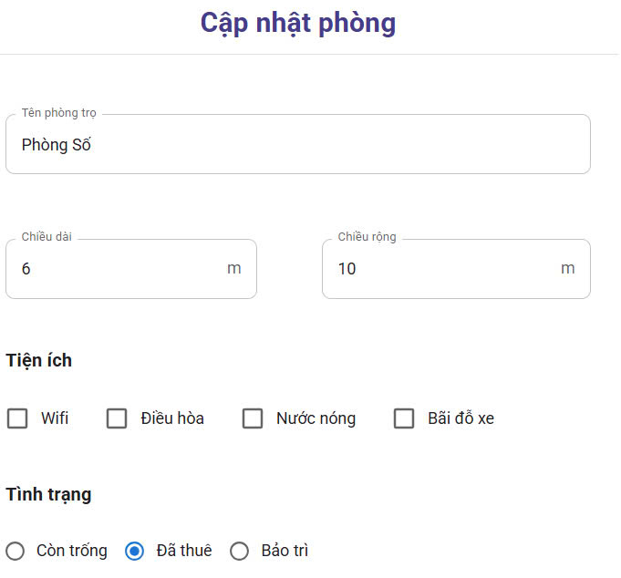
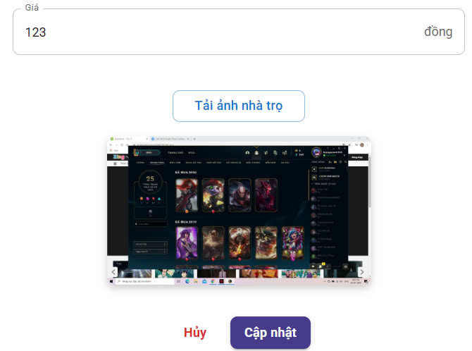

Test Case ID | Mô tả | Quy trình | Điều kiện tiên quyết | Kết quả mong đợi | Kết quả thực tế | Kết quả |  |  |  |  |  | Chú thích
 |  |  |  |  |  | Vòng 1 |  |  | Vòng 2
 |  |  |  |  |  | Trạng thái | Ngày kiểm tra | Người kiểm tra | Trạng thái | Ngày kiểm tra | Người kiểm tra
GUI_SHOW Cập nhật
GUI-CNP01 | [Cập nhật phòng] Label |  | Đăng nhập thành công vào hệ thống | -Label : blue -Status : enable | -Label : blue -Status : enable | Passed | 2025-04-19 | Tuyết | Passed | 2025-04-22 | Tuyết
GUI-CNP02 | [Tên phòng trọ] Textbox |  | Đăng nhập thành công vào hệ thống | -Text color : black -Status : enable | -Text color : black -Status : enable | Passed | 2025-04-19 | Trình | Passed | 2025-04-22 | Trình
GUI-CNP03 | [Chiều dài] Textbox |  | Đăng nhập thành công vào hệ thống | -Text color : black -Status : enable | -Text color : black -Status : enable | Passed | 2025-04-19 | Trình | Passed | 2025-04-22 | Trình
GUI-CNP04 | [Chiều rộng] Textbox |  | Đăng nhập thành công vào hệ thống | -Text color : light -Status : enable | -Text color : light -Status : enable | Passed | 2025-04-19 | Tuyết | Passed | 2025-04-22 | Tuyết
GUI-CNP05 | [Wifi/Điều hòa/Nước Nóng/Bãi Đỗ xe] Check box |  | Đăng nhập thành công vào hệ thống | -Text color : light -Status : enable | -Text color : light -Status : enable | Passed | 2025-04-19 | Tuyết | Passed | 2025-04-22 | Tuyết
GUI-CNP06 | [Còn trống/Đã thuê/Bảo trì] RadioButton |  | Đăng nhập thành công vào hệ thống | -Text color : light -Status : enable | -Text color : light -Status : enable | Passed | 2025-04-19 | Trình | Passed | 2025-04-22 | Trình
GUI-CNP07 | [Giá] Textbox |  | Đăng nhập thành công vào hệ thống | -Text color : black -Status : enable | -Text color : black -Status : enable | Passed | 2025-04-19 | Tuyết | Passed | 2025-04-22 | Tuyết
GUI-CNP08 | [Tải ảnh nhà trọ ] Button |  | Đăng nhập thành công vào hệ thống | -Text color : blue -Status : enable | -Text color : blue -Status : enable | Passed | 2025-04-19 | Trình | Passed | 2025-04-22 | Trình
GUI-CNP09 | [Ảnh] Img |  | Đăng nhập thành công vào hệ thống | img : enable | img : enable | Passed | 2025-04-19 | Tuyết | Passed | 2025-04-22 | Tuyết
GUI-CNP10 | [Hủy ] Button |  | Đăng nhập thành công vào hệ thống | -Text color : red -Status : enable | -Text color : red -Status : enable | Passed | 2025-04-19 | Trình | Passed | 2025-04-22 | Trình
GUI-CNP11 | [Cập nhật] Button |  | Đăng nhập thành công vào hệ thống | -Text color : white -Status : enable | -Text color : white -Status : enable | Passed | 2025-04-19 | Tuyết | Passed | 2025-04-22 | Tuyết
FUNCTION_SHOW Cập nhật
FUNC-CNP01 | Xác thực trang đang hiển thị | 1. Truy cập vào trang web | Đăng nhập thành công vào hệ thống | Hiển thị trang chủ gồm có: Textbox "Tên nhà trọ " - Textbox "Nhập chiều dài" - Textbox "Nhập chiều rộng" - Check box"Wifi/Điều hòa/Nước Nóng/Bãi Đỗ xe" - RadioButton"Còn trống/Đã thuê/Bảo trì" - Textbox "giá" - Button "Tải ảnh nhà trọ" - Img "Ảnh" - Button "Hủy" - Button "Cập nhật" | Hiển thị trang chủ gồm có: Textbox "Tên nhà trọ " - Textbox "Nhập chiều dài" - Textbox "Nhập chiều rộng" - Check box"Wifi/Điều hòa/Nước Nóng/Bãi Đỗ xe" - RadioButton"Còn trống/Đã thuê/Bảo trì" - Textbox "giá" - Button "Tải ảnh nhà trọ" - Img "Ảnh" - Button "Hủy" - Button "Cập nhật" | Passed | 2025-04-20 | Tuyết | Passed | 2025-04-22 | Tuyết
FUNC-CNP02 | Không nhập gì cả | 1. Khởi động trang web. 2. Hiển thị trang chủ. 3. Nhấn vào "Trọ của tôi" 4. Nhấn vào "Quản lý thông tin phòng trọ" và chọn "Câp nhật" 5. Nhấn vào button cập nhật | Đăng nhập thành công vào hệ thống | Không chỉnh sửa gì cả và thoát | Không chỉnh sửa gì cả và thoát | Passed | 2025-04-20 | Trình | Passed | 2025-04-22 | Trình
FUNC-CNP03 | Chọn chỉnh sửa ô bất kỳ | 1. Khởi động trang web. 2. Hiển thị trang chủ. 3. Nhấn vào "Trọ của tôi" 4. Nhấn vào "Quản lý thông tin phòng trọ" và chọn "Câp nhật" 5. Nhấn vào ô muốn chỉnh sửa bất kỳ 6. Nhấn vào button cập nhật | Đăng nhập thành công vào hệ thống | Lưu thông tin đã chỉnh sửa và thoát | Lưu thông tin đã chỉnh sửa và thoát | Passed | 2025-04-20 | Trình | Passed | 2025-04-22 | Trình
FUNC-CNP04 | Nhập chữ vào ô số tiền nước | 1. Khởi động trang web. 2. Hiển thị trang chủ. 3. Nhấn vào "Trọ của tôi" 4. Nhấn vào "Quản lý thông tin phòng trọ" và chọn "Câp nhật" 5. Nhập chữ cái vào ô số tiền nước 6. Nhấn vào button cập nhật | Đăng nhập thành công vào hệ thống | Thông báo "vui lòng nhập số lớn hơn 0(có thể là số thập phân)" | Thông báo "vui lòng nhập số lớn hơn 0(có thể là số thập phân)" | Passed | 2025-04-20 | Tuyết | Passed | 2025-04-22 | Tuyết
FUNC-CNP05 | Nhập chữ vào ô số tiền điện | 1. Khởi động trang web. 2. Hiển thị trang chủ. 3. Nhấn vào "Trọ của tôi" 4. Nhấn vào "Quản lý thông tin phòng trọ" và chọn "Câp nhật" 5. Nhập chữ cái vào ô số tiền điện 6. Nhấn vào button cập nhật | Đăng nhập thành công vào hệ thống | Thông báo "vui lòng nhập số lớn hơn 0(có thể là số thập phân)" | Thông báo "vui lòng nhập số lớn hơn 0(có thể là số thập phân)" | Passed | 2025-04-20 | Tuyết | Passed | 2025-04-22 | Tuyết
FUNC-CNP06 | Nhấn vào button hủy sau khi đã sửa thông tin | 1. Khởi động trang web. 2. Hiển thị trang chủ. 3. Nhấn vào "Trọ của tôi" 4. Nhấn vào "Quản lý thông tin phòng trọ" và chọn "Câp nhật" 5. Nhấn vào ô muốn chỉnh sửa bất kỳ 6. Nhấn vào button hủy | Đăng nhập thành công vào hệ thống | Không lưu thông tin đã thay đổi và thoát | Không lưu thông tin đã thay đổi và thoát | Passed | 2025-04-20 | Trình | Passed | 2025-04-22 | Trình

Thêm hoặc Xóa
Project Name | XÂY DỰNG WEBSITE QUẢN LÝ PHÒNG TRỌ HỖ TRỢ REALTIME CHAT BẰNG SOCKET VÀ THANH TOÁN VNPAY
Module Code | Thêm hoặc Xóa
 | Hoàn thành | Lỗi | Chưa kiểm tra | Bị chặn | Tổng lần kiểm tra
Round 1 | 20 | 0 | 0 | 0 | 20
Round 2 | 20 | 0 | 0 | 0 | 20
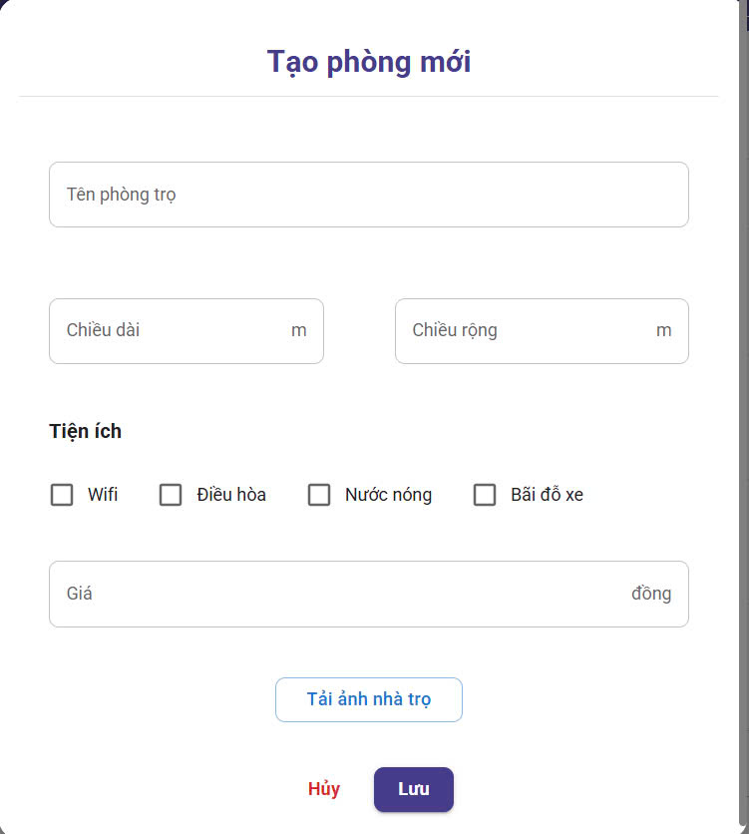

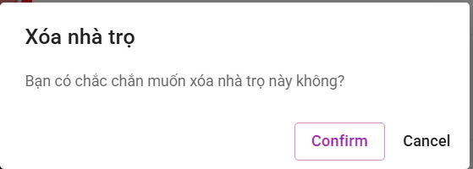

Test Case ID | Mô tả | Quy trình | Điều kiện tiên quyết | Kết quả mong đợi | Kết quả thực tế | Kết quả |  |  |  |  |  | Chú thích
 |  |  |  |  |  | Vòng 1 |  |  | Vòng 2
 |  |  |  |  |  | Trạng thái | Ngày kiểm tra | Người kiểm tra | Trạng thái | Ngày kiểm tra | Người kiểm tra
GUI_SHOW Thêm hoặc xóa
GUI-THX01 | [Tạo phòng mới] Label |  | Đăng nhập thành công vào hệ thống | -Label : blue -Status : enable | -Label : blue -Status : enable | Passed | 2025-04-19 | Tuyết | Passed | 2025-04-22 | Tuyết
GUI-THX02 | [Tên phòng trọ] Textbox |  | Đăng nhập thành công vào hệ thống | -Text color : black -Status : enable | -Text color : black -Status : enable | Passed | 2025-04-19 | Trình | Passed | 2025-04-22 | Trình
GUI-THX03 | [Chiều dài] Textbox |  | Đăng nhập thành công vào hệ thống | -Text color : black -Status : enable | -Text color : black -Status : enable | Passed | 2025-04-19 | Trình | Passed | 2025-04-22 | Trình
GUI-THX04 | [Chiều rộng] Textbox |  | Đăng nhập thành công vào hệ thống | -Text color : light -Status : enable | -Text color : light -Status : enable | Passed | 2025-04-19 | Tuyết | Passed | 2025-04-22 | Tuyết
GUI-THX05 | [Wifi/Điều hòa/Nước Nóng/Bãi Đỗ xe] Check box |  | Đăng nhập thành công vào hệ thống | -Text color : light -Status : enable | -Text color : light -Status : enable | Passed | 2025-04-19 | Tuyết | Passed | 2025-04-22 | Tuyết
GUI-THX06 | [Giá] Textbox |  | Đăng nhập thành công vào hệ thống | -Text color : black -Status : enable | -Text color : black -Status : enable | Passed | 2025-04-19 | Tuyết | Passed | 2025-04-22 | Tuyết
GUI-THX07 | [Tải ảnh nhà trọ ] Button |  | Đăng nhập thành công vào hệ thống | -Text color : blue -Status : enable | -Text color : blue -Status : enable | Passed | 2025-04-19 | Trình | Passed | 2025-04-22 | Trình
GUI-THX08 | [Hủy ] Button |  | Đăng nhập thành công vào hệ thống | -Text color : red -Status : enable | -Text color : red -Status : enable | Passed | 2025-04-19 | Tuyết | Passed | 2025-04-22 | Tuyết
GUI-THX09 | [Lưu] Button |  | Đăng nhập thành công vào hệ thống | -Text color : white -Status : enable | -Text color : white -Status : enable | Passed | 2025-04-19 | Trình | Passed | 2025-04-22 | Trình
GUI-THX10 | [Xóa nhà trọ] Textbox |  | Đăng nhập thành công vào hệ thống | -Text color : black -Status : enable | -Text color : black -Status : enable | Passed | 2025-04-19 | Tuyết | Passed | 2025-04-22 | Tuyết
GUI-THX11 | [Bạn có chắc muốn xóa nhà trọ này không?] Label |  | Đăng nhập thành công vào hệ thống | -Text color : black -Status : enable | -Text color : black -Status : enable | Passed | 2025-04-19 | Trình | Passed | 2025-04-22 | Trình
GUI-THX12 | [Confirm] Button |  | Đăng nhập thành công vào hệ thống | -Text color : purple -Status : enable | -Text color : purple -Status : enable | Passed | 2025-04-19 | Tuyết | Passed | 2025-04-22 | Tuyết
GUI-THX13 | [Cancel] Button |  | Đăng nhập thành công vào hệ thống | -Text color : black -Status : enable | -Text color : black -Status : enable | Passed | 2025-04-19 | Tuyết | Passed | 2025-04-22 | Tuyết
FUNCTION_SHOW Thêm hoặc xóa
FUNC-THX01 | Xác thực trang đang hiển thị | 1. Truy cập vào trang web | Đăng nhập thành công vào hệ thống | Hiển thị trang chủ gồm có: - Textbox "Tên nhà trọ " - Textbox "Nhập chiều dài" - Textbox "Nhập chiều rộng" - Check box"Wifi/Điều hòa/Nước Nóng/Bãi Đỗ xe" - Textbox "giá" - Button "Tải ảnh nhà trọ" - Button "Hủy" - Button "Lưu" - Textbox "Xóa nhà trọ " - Textbox "Bạn có chắc chắn muốn xóa nhà trọ này không " - Button "Confirm" - Button "Cancel" | Hiển thị trang chủ gồm có: - Textbox "Tên nhà trọ " - Textbox "Nhập chiều dài" - Textbox "Nhập chiều rộng" - Check box"Wifi/Điều hòa/Nước Nóng/Bãi Đỗ xe" - Textbox "giá" - Button "Tải ảnh nhà trọ" - Button "Hủy" - Button "Lưu" - Textbox "Xóa nhà trọ " - Textbox "Bạn có chắc chắn muốn xóa nhà trọ này không " - Button "Confirm" - Button "Cancel" | Passed | 2025-04-19 | Tuyết | Passed | 2025-04-22 | Tuyết
FUNC-THX02 | Không nhập gì cả | 1. Khởi động trang web. 2. Hiển thị trang chủ. 3. Nhấn vào "Trọ của tôi" 4. Nhấn vào "Quản lý thông tin phòng trọ" và chọn "Thêm hoặc Xóa" 5. Nhấn vào button Lưu | Đăng nhập thành công vào hệ thống | Không chỉnh sửa gì cả và thoát | Không chỉnh sửa gì cả và thoát | Passed | 2025-04-19 | Trình | Passed | 2025-04-22 | Trình
FUNC-THX03 | Chọn chỉnh sửa ô bất kỳ | 1. Khởi động trang web. 2. Hiển thị trang chủ. 3. Nhấn vào "Trọ của tôi" 4. Nhấn vào "Quản lý thông tin phòng trọ" và chọn "Câp nhật" 5. Nhấn vào ô muốn chỉnh sửa bất kỳ 6. Nhấn vào button cập nhật | Đăng nhập thành công vào hệ thống | Lưu thông tin đã chỉnh sửa và thoát | Lưu thông tin đã chỉnh sửa và thoát | Passed | 2025-04-19 | Trình | Passed | 2025-04-22 | Trình
FUNC-THX04 | Nhập chữ vào ô số tiền nước | 1. Khởi động trang web. 2. Hiển thị trang chủ. 3. Nhấn vào "Trọ của tôi" 4. Nhấn vào "Quản lý thông tin phòng trọ" và chọn "Câp nhật" 5. Nhập chữ cái vào ô số tiền nước 6. Nhấn vào button cập nhật | Đăng nhập thành công vào hệ thống | Thông báo "vui lòng nhập số lớn hơn 0(có thể là số thập phân)" | Thông báo "vui lòng nhập số lớn hơn 0(có thể là số thập phân)" | Passed | 2025-04-19 | Tuyết | Passed | 2025-04-22 | Tuyết
FUNC-THX05 | Nhập chữ vào ô số tiền điện | 1. Khởi động trang web. 2. Hiển thị trang chủ. 3. Nhấn vào "Trọ của tôi" 4. Nhấn vào "Quản lý thông tin phòng trọ" và chọn "Thêm hoặc Xóa" 5. Nhập chữ cái vào ô số tiền điện 6. Nhấn vào button Lưu | Đăng nhập thành công vào hệ thống | Thông báo "vui lòng nhập số lớn hơn 0(có thể là số thập phân)" | Thông báo "vui lòng nhập số lớn hơn 0(có thể là số thập phân)" | Passed | 2025-04-19 | Tuyết | Passed | 2025-04-22 | Tuyết
FUNC-THX06 | Nhấn vào button hủy sau khi đã thêm thông tin | 1. Khởi động trang web. 2. Hiển thị trang chủ. 3. Nhấn vào "Trọ của tôi" 4. Nhấn vào "Quản lý thông tin phòng trọ" và chọn "Thêm hoặc Xóa" 5. Nhấn vào ô muốn thêm bất kỳ 6. Nhấn vào button hủy | Đăng nhập thành công vào hệ thống | Không lưu thông tin đã thay đổi và thoát | Không lưu thông tin đã thay đổi và thoát | Passed | 2025-04-19 | Trình | Passed | 2025-04-22 | Trình
FUNC-THX07 | Nhấn vào button xóa | 1. Khởi động trang web. 2. Hiển thị trang chủ. 3. Nhấn vào "Trọ của tôi" 4. Nhấn vào "Quản lý thông tin phòng trọ" và chọn "Thêm hoặc Xóa" 5. Nhấn vào ô muốn chỉnh sửa bất kỳ 6. Nhấn vào button Confirm | Đăng nhập thành công vào hệ thống | Không lưu thông tin đã thay đổi và thoát | Không lưu thông tin đã thay đổi và thoát | Passed | 2025-04-19 | Tuyết | Passed | 2025-04-22 | Tuyết

cập nhật tiện ích
Project Name | XÂY DỰNG WEBSITE QUẢN LÝ PHÒNG TRỌ HỖ TRỢ REALTIME CHAT BẰNG SOCKET VÀ THANH TOÁN VNPAY
Module Code | Quản lý tiện ích
 | Hoàn thành | Lỗi | Chưa kiểm tra | Bị chặn | Tổng lần kiểm tra
Round 1 | 14 | 0 | 0 | 0 | 14
Round 2 | 14 | 0 | 0 | 0 | 14
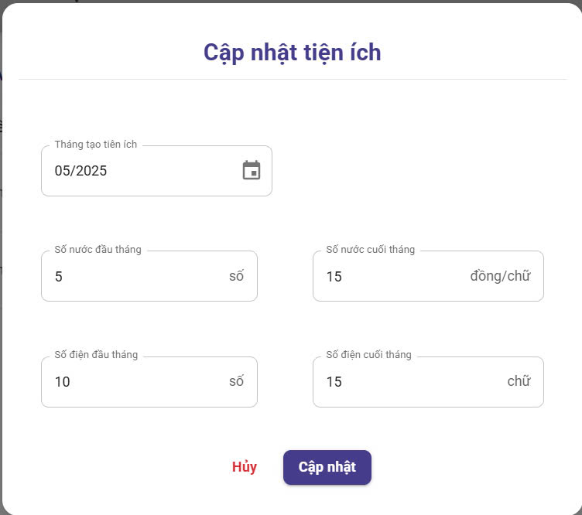

Test Case ID | Mô tả | Quy trình | Điều kiện tiên quyết | Kết quả mong đợi | Kết quả thực tế | Kết quả |  |  |  |  |  | Chú thích
 |  |  |  |  |  | Vòng 1 |  |  | Vòng 2
 |  |  |  |  |  | Trạng thái | Ngày kiểm tra | Người kiểm tra | Trạng thái | Ngày kiểm tra | Người kiểm tra
GUI_SHOW Cập nhật tiện ích
GUI - CPTI01 | [Cập nhật tiện ích ] Label |  | Đăng nhập thành công vào hệ thống | - Text: blue - Status: Enable | - Text: blue - Status: Enable | Passed | 2025-04-19 | An | Passed | 2025-04-22 | An
GUI - CPTI02 | [Tháng tạo tiện ích ] date |  | Đăng nhập thành công vào hệ thống | - Text: Black - Status: Enable | - Text: Black - Status: Enable | Passed | 2025-04-19 | An | Passed | 2025-04-22 | An
GUI - CPTI03 | [Số nước đầu tháng] Textbox |  | Đăng nhập thành công vào hệ thống | - Text: Black - Status: Enable | - Text: Black - Status: Enable | Passed | 2025-04-19 | Tuyết | Passed | 2025-04-22 | Tuyết
GUI - CPTI04 | [Số nước cuối tháng] Textbox |  | Đăng nhập thành công vào hệ thống | - Text: Black - Status: Enable | - Text: Black - Status: Enable | Passed | 2025-04-19 | Tuyết | Passed | 2025-04-22 | Tuyết
GUI - CPTI05 | [Số điện đầu tháng] Textbox |  | Đăng nhập thành công vào hệ thống | - Text: Black - Status: Enable | - Text: Black - Status: Enable | Passed | 2025-04-19 | An | Passed | 2025-04-22 | An
GUI - CPTI06 | [Số điện cuối tháng] Textbox |  | Đăng nhập thành công vào hệ thống | - Text: Black - Status: Enable | - Text: Black - Status: Enable | Passed | 2025-04-19 | Tuyết | Passed | 2025-04-22 | Tuyết
GUI - CPTI07 | [Hủy] Button |  | Đăng nhập thành công vào hệ thống | - Text: red - Status: Enable | - Text: red - Status: Enable | Passed | 2025-04-19 | An | Passed | 2025-04-22 | An
GUI - CPTI08 | [Cập nhật] Button |  | Đăng nhập thành công vào hệ thống | - Text:White - Status: Enable | - Text: White - Status: Enable | Passed | 2025-04-19 | An | Passed | 2025-04-22 | An
FUNCTION_SHOW Cập nhật tiện ích
FUNC-CPTI01 | Xác thực trang đang hiển thị | 1. Truy cập vào trang web | Đăng nhập thành công vào hệ thống | Hiển thị trang chủ gồm có: - Date"Tháng tạo tiện ích" - Textbox "Số nước đầu tháng" -Textbox "Số nước cuối tháng " - Textbox "Số điện đầu thángi" - Textbox "Số điện cuối tháng" - Button "Hủy" - Button "Cập nhật" | Hiển thị trang chủ gồm có: - Date"Tháng tạo tiện ích" - Textbox "Số nước đầu tháng" -Textbox "Số nước cuối tháng " - Textbox "Số điện đầu thángi" - Textbox "Số điện cuối tháng" - Button "Hủy" - Button "Cập nhật" | Passed | 2025-04-19 | An | Passed | 2025-04-22 | An
FUNC-CPTI02 | Không nhập gì cả | 1. Khởi động trang web. 2. Hiển thị trang chủ. 3. Nhấn vào "Trọ của tôi" 4. Nhấn vào "Quản lý tiện ích" và chọn "Câp nhật" 5. Nhấn vào button cập nhật | Đăng nhập thành công vào hệ thống | Không chỉnh sửa gì cả và thoát | Không chỉnh sửa gì cả và thoát | Passed | 2025-04-19 | An | Passed | 2025-04-22 | An
FUNC-CPTI03 | Chọn chỉnh sửa ô bất kỳ | 1. Khởi động trang web. 2. Hiển thị trang chủ. 3. Nhấn vào "Trọ của tôi" 4. Nhấn vào "Quản lý tiện ích" và chọn "Câp nhật" 5. Nhấn vào ô muốn chỉnh sửa bất kỳ 6. Nhấn vào button cập nhật | Đăng nhập thành công vào hệ thống | Lưu thông tin đã chỉnh sửa và thoát | Lưu thông tin đã chỉnh sửa và thoát | Passed | 2025-04-19 | Tuyết | Passed | 2025-04-22 | Tuyết
FUNC-CPTI04 | Nhập chữ vào ô số tiền nước | 1. Khởi động trang web. 2. Hiển thị trang chủ. 3. Nhấn vào "Trọ của tôi" 4. Nhấn vào "Quản lý tiện ích" và chọn "Câp nhật" 5. Nhập chữ cái vào ô số tiền nước 6. Nhấn vào button cập nhật | Đăng nhập thành công vào hệ thống | Thông báo "vui lòng nhập số lớn hơn 0(có thể là số thập phân)" | Thông báo "vui lòng nhập số lớn hơn 0(có thể là số thập phân)" | Passed | 2025-04-19 | Tuyết | Passed | 2025-04-22 | Tuyết
FUNC-CPTI05 | Nhập chữ vào ô số tiền điện | 1. Khởi động trang web. 2. Hiển thị trang chủ. 3. Nhấn vào "Trọ của tôi" 4. Nhấn vào "Quản lý tiện ích" và chọn "Câp nhật" 5. Nhập chữ cái vào ô số tiền điện 6. Nhấn vào button cập nhật | Đăng nhập thành công vào hệ thống | Thông báo "vui lòng nhập số lớn hơn 0(có thể là số thập phân)" | Thông báo "vui lòng nhập số lớn hơn 0(có thể là số thập phân)" | Passed | 2025-04-19 | An | Passed | 2025-04-22 | An
FUNC-CPTI06 | Nhấn vào button hủy sau khi đã sửa thông tin | 1. Khởi động trang web. 2. Hiển thị trang chủ. 3. Nhấn vào "Trọ của tôi" 4. Nhấn vào "Quản lý tiện ích" và chọn "Câp nhật" 5. Nhấn vào ô muốn chỉnh sửa bất kỳ 6. Nhấn vào button hủy | Đăng nhập thành công vào hệ thống | Không lưu thông tin đã thay đổi và thoát | Không lưu thông tin đã thay đổi và thoát | Passed | 2025-04-19 | Tuyết | Passed | 2025-04-22 | Tuyết

Thêm hoặc Xóa tiện ích
Project Name | XÂY DỰNG WEBSITE QUẢN LÝ PHÒNG TRỌ HỖ TRỢ REALTIME CHAT BẰNG SOCKET VÀ THANH TOÁN
Module Code | Quản lý tiện ích
 | Hoàn thành | Lỗi | Chưa kiểm tra | Bị chặn | Tổng lần kiểm tra
Round 1 | 20 | 0 | 0 | 0 | 20
Round 2 | 20 | 0 | 0 | 0 | 20
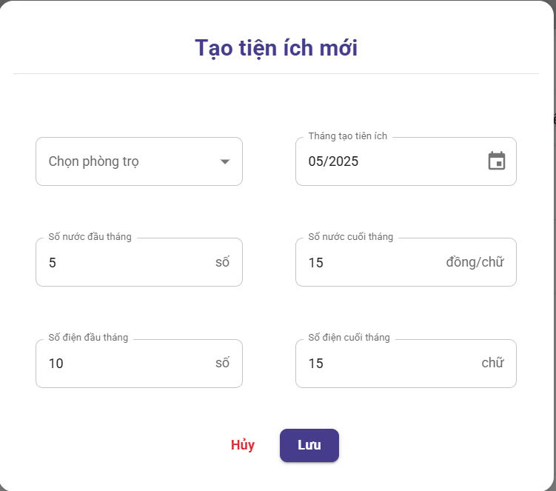

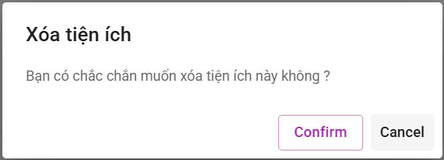

Test Case ID | Mô tả | Quy trình | Điều kiện tiên quyết | Kết quả mong đợi | Kết quả thực tế | Kết quả |  |  |  |  |  | Chú thích
 |  |  |  |  |  | Vòng 1 |  |  | Vòng 2
 |  |  |  |  |  | Trạng thái | Ngày kiểm tra | Người kiểm tra | Trạng thái | Ngày kiểm tra | Người kiểm tra
GUI_SHOW Thêm chuyên ngành
GUI - TXTI01 | [Tạo tiện ích mới ] Label |  | Đăng nhập thành công vào hệ thống | - Text: Blue - Status: Enable | - Text: Blue - Status: Enable | Passed | 2025-04-19 | An | Passed | 2025-04-22 | An
GUI - TXTI02 | [Chọn phòng trọ] TextBox |  | Đăng nhập thành công vào hệ thống | - Text: Black - Status: Enable | - Text: Black - Status: Enable | Passed | 2025-04-19 | An | Passed | 2025-04-22 | An
GUI - TXTI03 | [Tháng tạo tiện ích ] date |  | Đăng nhập thành công vào hệ thống | - Text: Black - Status: Enable | - Text: Black - Status: Enable | Passed | 2025-04-19 | Tuyết | Passed | 2025-04-22 | Tuyết
GUI - TXTI04 | [Số nước đầu tháng] Textbox |  | Đăng nhập thành công vào hệ thống | - Text: Black - Status: Enable | - Text: Black - Status: Enable | Passed | 2025-04-19 | Tuyết | Passed | 2025-04-22 | Tuyết
GUI - TXTI05 | [Số nước cuối tháng] Textbox |  | Đăng nhập thành công vào hệ thống | - Text: Black - Status: Enable | - Text: Black - Status: Enable | Passed | 2025-04-19 | An | Passed | 2025-04-22 | An
GUI - TXTI06 | [Số điện đầu tháng] Textbox |  | Đăng nhập thành công vào hệ thống | - Text: Black - Status: Enable | - Text: Black - Status: Enable | Passed | 2025-04-19 | Tuyết | Passed | 2025-04-22 | Tuyết
GUI - TXTI07 | [Số điện cuối tháng] Textbox |  | Đăng nhập thành công vào hệ thống | - Text: White - Status: Enable | - Text: White - Status: Enable | Passed | 2025-04-19 | An | Passed | 2025-04-22 | An
GUI - TXTI08 | [Hủy ] Button |  | Đăng nhập thành công vào hệ thống | - Text: Black - Status: Enable | - Text: red - Status: Enable | Passed | 2025-04-19 | An | Passed | 2025-04-22 | An
GUI - TXTI09 | [Lưu] Button |  | Đăng nhập thành công vào hệ thống | -Text color : white -Status : enable | - Text: White - Status: Enable | Passed | 2025-04-19 | Tuyết | Passed | 2025-04-22 | Tuyết
GUI - TXTI10 | [Xóa tiện ích] Textbox |  | Đăng nhập thành công vào hệ thống | -Text color : black -Status : enable | -Text color : black -Status : enable | Passed | 2025-04-19 | Tuyết | Passed | 2025-04-22 | Tuyết
GUI - TXTI11 | [Bạn có chắc muốn xóa tiện ích này không?] Label |  | Đăng nhập thành công vào hệ thống | -Text color : black -Status : enable | -Text color : black -Status : enable | Passed | 2025-04-19 | An | Passed | 2025-04-22 | An
GUI - TXTI12 | [Confirm] Button |  | Đăng nhập thành công vào hệ thống | -Text color : purple -Status : enable | -Text color : purple -Status : enable | Passed | 2025-04-19 | An | Passed | 2025-04-22 | An
GUI - TXTI13 | [Cancel] Button |  | Đăng nhập thành công vào hệ thống | -Text color : black -Status : enable | -Text color : black -Status : enable | Passed | 2025-04-19 | Tuyết | Passed | 2025-04-22 | Tuyết
FUNCTION_SHOW Thêm xóa tiện ích
FUNC-TXTI01 | Xác thực trang đang hiển thị | 1. Truy cập vào trang web | Đăng nhập thành công vào hệ thống | Hiển thị trang chủ gồm có: - Textbox "Chọn phòng trọ" - Date"Tháng tạo tiện ích" - Textbox "Số nước đầu tháng" -Textbox "Số nước cuối tháng " - Textbox "Số điện đầu thángi" - Textbox "Số điện cuối tháng" - Button "Hủy" - Button "Lưu" - Textbox "Xóa nhà trọ " - Textbox "Bạn có chắc chắn muốn xóa nhà trọ này không " - Button "Confirm" - Button "Cancel" | Hiển thị trang chủ gồm có: - Textbox "Chọn phòng trọ" - Date"Tháng tạo tiện ích" - Textbox "Số nước đầu tháng" -Textbox "Số nước cuối tháng " - Textbox "Số điện đầu thángi" - Textbox "Số điện cuối tháng" - Button "Hủy" - Button "Lưu" - Textbox "Xóa nhà trọ " - Textbox "Bạn có chắc chắn muốn xóa nhà trọ này không " - Button "Confirm" - Button "Cancel" | Passed | 2025-04-19 | An | Passed | 2025-04-22 | An
FUNC-TXTI02 | Không nhập gì cả | 1. Khởi động trang web. 2. Hiển thị trang chủ. 3. Nhấn vào "Trọ của tôi" 4. Nhấn vào "Quản lý tiện ích" và chọn "Thêm hoặc Xóa" 5. Nhấn vào button Lưu | Đăng nhập thành công vào hệ thống | Không chỉnh sửa gì cả và thoát | Không chỉnh sửa gì cả và thoát | Passed | 2025-04-19 | An | Passed | 2025-04-22 | An
FUNC-TXTI03 | Chọn chỉnh sửa ô bất kỳ | 1. Khởi động trang web. 2. Hiển thị trang chủ. 3. Nhấn vào "Trọ của tôi" 4. Nhấn vào "Quản lý thông tin phòng trọ" và chọn "Câp nhật" 5. Nhấn vào ô muốn chỉnh sửa bất kỳ 6. Nhấn vào button cập nhật | Đăng nhập thành công vào hệ thống | Lưu thông tin đã chỉnh sửa và thoát | Lưu thông tin đã chỉnh sửa và thoát | Passed | 2025-04-19 | Tuyết | Passed | 2025-04-22 | Tuyết
FUNC-TXTI04 | Nhập chữ vào ô số tiền nước | 1. Khởi động trang web. 2. Hiển thị trang chủ. 3. Nhấn vào "Trọ của tôi" 4. Nhấn vào "Quản lý tiện ích" và chọn "Câp nhật" 5. Nhập chữ cái vào ô số tiền nước 6. Nhấn vào button cập nhật | Đăng nhập thành công vào hệ thống | Thông báo "vui lòng nhập số lớn hơn 0(có thể là số thập phân)" | Thông báo "vui lòng nhập số lớn hơn 0(có thể là số thập phân)" | Passed | 2025-04-19 | Tuyết | Passed | 2025-04-22 | Tuyết
FUNC-TXTI05 | Nhập chữ vào ô số tiền điện | 1. Khởi động trang web. 2. Hiển thị trang chủ. 3. Nhấn vào "Trọ của tôi" 4. Nhấn vào "Quản lý tiện ích" và chọn "Thêm hoặc Xóa" 5. Nhập chữ cái vào ô số tiền điện 6. Nhấn vào button Lưu | Đăng nhập thành công vào hệ thống | Thông báo "vui lòng nhập số lớn hơn 0(có thể là số thập phân)" | Thông báo "vui lòng nhập số lớn hơn 0(có thể là số thập phân)" | Passed | 2025-04-19 | An | Passed | 2025-04-22 | An
FUNC-TXTI06 | Nhấn vào button hủy sau khi đã thêm thông tin | 1. Khởi động trang web. 2. Hiển thị trang chủ. 3. Nhấn vào "Trọ của tôi" 4. Nhấn vào "Quản lý tiện ích" và chọn "Thêm hoặc Xóa" 5. Nhấn vào ô muốn thêm bất kỳ 6. Nhấn vào button hủy | Đăng nhập thành công vào hệ thống | Không lưu thông tin đã thay đổi và thoát | Không lưu thông tin đã thay đổi và thoát | Passed | 2025-04-19 | Tuyết | Passed | 2025-04-22 | Tuyết
FUNC-TXTI07 | Nhấn vào button xóa | 1. Khởi động trang web. 2. Hiển thị trang chủ. 3. Nhấn vào "Trọ của tôi" 4. Nhấn vào "Quản lý tiện ích" và chọn "Thêm hoặc Xóa" 5. Nhấn vào ô muốn chỉnh sửa bất kỳ 6. Nhấn vào button Confirm | Đăng nhập thành công vào hệ thống | Không lưu thông tin đã thay đổi và thoát | Không lưu thông tin đã thay đổi và thoát | Passed | 2025-04-19 | An | Passed | 2025-04-22 | An

Thêm và xóa
Project Name | XÂY DỰNG WEBSITE QUẢN LÝ PHÒNG TRỌ HỖ TRỢ REALTIME CHAT BẰNG SOCKET VÀ THANH TOÁN
Module Code | Quản lý tình trạng cơ sở vật chất
 | Hoàn thành | Lỗi | Chưa kiểm tra | Bị chặn | Tổng lần kiểm tra
Round 1 | 16 | 0 | 0 | 0 | 16
Round 2 | 16 | 0 | 0 | 0 | 16
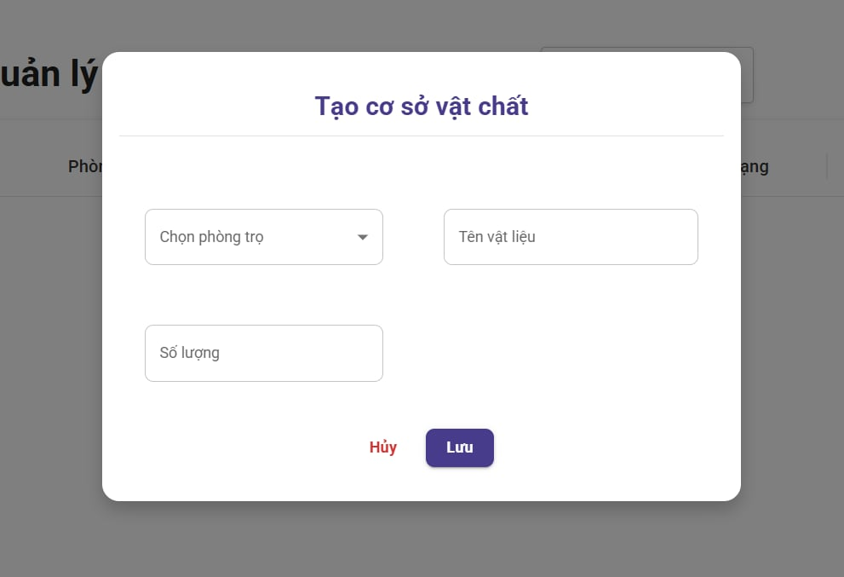
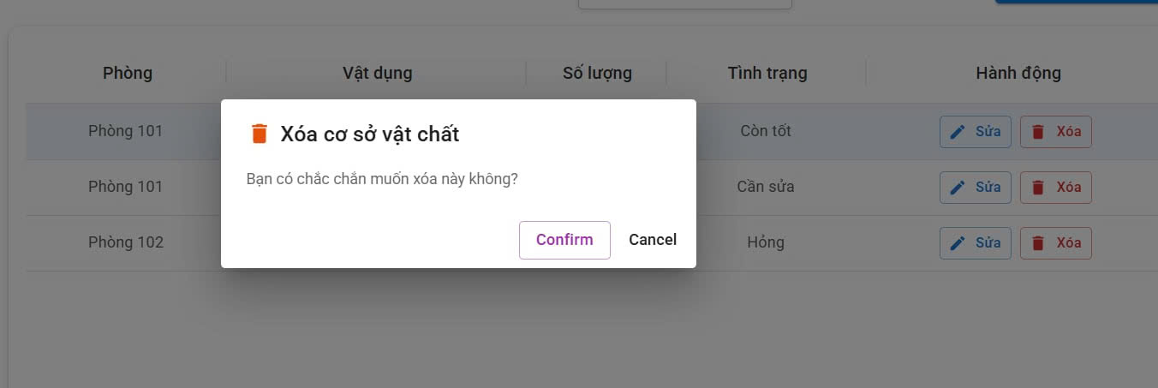

Test Case ID | Mô tả | Quy trình | Điều kiện tiên quyết | Kết quả mong đợi | Kết quả thực tế | Kết quả |  |  |  |  |  | Chú thích
 |  |  |  |  |  | Vòng 1 |  |  | Vòng 2
 |  |  |  |  |  | Trạng thái | Ngày kiểm tra | Người kiểm tra | Trạng thái | Ngày kiểm tra | Người kiểm tra
GUI_SHOW Thêm cơ sở vật chất
GUI - TCSVC01 | [Tạo cơ sở vật chất] Label |  | Đăng nhập thành công vào hệ thống | - Text: Blue - Status: Enable | - Text: Blue - Status: Enable | Passed | 2025-04-19 | Sáng | Passed | 2025-04-22 | Sáng
GUI - TCSVC02 | [Chọn phòng trọ] Combobox |  | Đăng nhập thành công vào hệ thống | - Text: Black - Status: Enable | - Text: Black - Status: Enable | Passed | 2025-04-19 | Sáng | Passed | 2025-04-22 | Sáng
GUI - TCSVC03 | [Tên vật liệu] Textbox |  | Đăng nhập thành công vào hệ thống | - Text: Black - Status: Enable | - Text: Black - Status: Enable | Passed | 2025-04-19 | Tuyết | Passed | 2025-04-22 | Tuyết
GUI - TCSVC04 | [Số lượng] Textbox |  | Đăng nhập thành công vào hệ thống | - Text: Black - Status: Enable | - Text: Black - Status: Enable | Passed | 2025-04-19 | Tuyết | Passed | 2025-04-22 | Tuyết
GUI - TCSVC05 | [Hủy ] Button |  | Đăng nhập thành công vào hệ thống | - Text: red - Status: Enable | - Text: red - Status: Enable | Passed | 2025-04-19 | Sáng | Passed | 2025-04-22 | Sáng
GUI - TCSVC06 | [Lưu] Button |  | Đăng nhập thành công vào hệ thống | -Text color : white -Status : enable | -Text color : white -Status : enable | Passed | 2025-04-19 | Tuyết | Passed | 2025-04-22 | Tuyết
GUI - TCSVC07 | [Xóa cơ sở vật chất] Textbox |  | Đăng nhập thành công vào hệ thống | -Text color : black -Status : enable | -Text color : black -Status : enable | Passed | 2025-04-19 | Tuyết | Passed | 2025-04-22 | Tuyết
GUI - TCSVC08 | [Bạn có chắc muốn xóa nhà trọ này không?] Label |  | Đăng nhập thành công vào hệ thống | -Text color : black -Status : enable | -Text color : black -Status : enable | Passed | 2025-04-19 | Sáng | Passed | 2025-04-22 | Sáng
GUI - TCSVC09 | [Confirm] Button |  | Đăng nhập thành công vào hệ thống | -Text color : purple -Status : enable | -Text color : purple -Status : enable | Passed | 2025-04-19 | Tuyết | Passed | 2025-04-22 | Tuyết
GUI - TCSVC10 | [Cancel] Button |  | Đăng nhập thành công vào hệ thống | -Text color : black -Status : enable | -Text color : black -Status : enable | Passed | 2025-04-19 | Tuyết | Passed | 2025-04-22 | Tuyết
FUNCTION_SHOW Thêm cơ sở vật chất
FUNC-TCSVC01 | Xác thực trang đang hiển thị | 1. Truy cập vào trang web | Đăng nhập thành công vào hệ thống | Hiển thị trang chủ gồm có: - Combobox "Chọn phòng trọ" - Textbox "Tên vật liệu" -Textbox "Số lượng " - Button "Hủy" - Button "Cập nhật" - Textbox "Xóa cơ sở vật chất " - Textbox "Bạn có chắc chắn muốn xóa nhà trọ này không " - Button "Confirm" - Button "Cancel" | Hiển thị trang chủ gồm có: - Combobox "Chọn phòng trọ" - Textbox "Tên vật liệu" -Textbox "Số lượng " - Button "Hủy" - Button "Cập nhật" - Textbox "Xóa cơ sở vật chất " - Textbox "Bạn có chắc chắn muốn xóa nhà trọ này không " - Button "Confirm" - Button "Cancel" | Passed | 2025-04-19 | Sáng | Passed | 2025-04-22 | Sáng
FUNC-TCSVC02 | Không nhập gì cả | 1. Khởi động trang web. 2. Hiển thị trang chủ. 3. Nhấn vào "Trọ của tôi" 4. Nhấn vào "Quản lý cơ sở vật chất" và chọn "Thêm cơ sở vật chất" 5. Nhấn vào button Lưu | Đăng nhập thành công vào hệ thống | Không chỉnh sửa gì cả và thoát | Không chỉnh sửa gì cả và thoát | Passed | 2025-04-19 | Sáng | Passed | 2025-04-22 | Sáng
FUNC-TCSVC03 | Chọn chỉnh sửa ô bất kỳ | 1. Khởi động trang web. 2. Hiển thị trang chủ. 3. Nhấn vào "Trọ của tôi" 4. Nhấn vào "Quản lý cơ sở vật chất" và chọn "Thêm mới" 5. Nhấn vào ô muốn Thêm bất kỳ 6. Nhấn vào button Lưu | Đăng nhập thành công vào hệ thống | Lưu thông tin đã chỉnh sửa và thoát | Lưu thông tin đã chỉnh sửa và thoát | Passed | 2025-04-19 | Tuyết | Passed | 2025-04-22 | Tuyết
FUNC-TCSVC04 | Nhập chữ vào ô Số lượng | 1. Khởi động trang web. 2. Hiển thị trang chủ. 3. Nhấn vào "Trọ của tôi" 4. Nhấn vào "Quản lý cơ sở vật chất" và chọn "Thêm mới" 5. Nhập chữ cái vào ô Số lượng 6. Nhấn vào button lưu | Đăng nhập thành công vào hệ thống | Thông báo "vui lòng nhập số lớn hơn 0(có thể là số thập phân)" | Thông báo "vui lòng nhập số lớn hơn 0(có thể là số thập phân)" | Passed | 2025-04-19 | Tuyết | Passed | 2025-04-22 | Tuyết
FUNC-TCSVC05 | Nhấn vào button hủy sau khi đã thêm thông tin | 1. Khởi động trang web. 2. Hiển thị trang chủ. 3. Nhấn vào "Trọ của tôi" 4. Nhấn vào "Quản lý cơ sở vật chất" và chọn "Thêm mới " 5. Nhấn vào ô muốn thêm bất kỳ 6. Nhấn vào button hủy | Đăng nhập thành công vào hệ thống | Không lưu thông tin đã thay đổi và thoát | Không lưu thông tin đã thay đổi và thoát | Passed | 2025-04-19 | Tuyết | Passed | 2025-04-22 | Tuyết
FUNC-TCSVC06 | Nhấn vào button xóa | 1. Khởi động trang web. 2. Hiển thị trang chủ. 3. Nhấn vào "Trọ của tôi" 4. Nhấn vào "Quản lý thông tin phòng trọ" và chọn "Thêm hoặc Xóa" 5. Nhấn vào ô muốn chỉnh sửa bất kỳ 6. Nhấn vào button Confirm | Đăng nhập thành công vào hệ thống | Không lưu thông tin đã thay đổi và thoát | Không lưu thông tin đã thay đổi và thoát | Passed | 2025-04-19 | Sáng | Passed | 2025-04-22 | Sáng

Cập nhật TTCSVC
Project Name | XÂY DỰNG WEBSITE QUẢN LÝ PHÒNG TRỌ HỖ TRỢ REALTIME CHAT BẰNG SOCKET VÀ THANH TOÁN
Module Code | Quản lý tình trạng cơ sở vật chất
 | Hoàn thành | Lỗi | Chưa kiểm tra | Bị chặn | Tổng lần kiểm tra
Round 1 | 12 | 0 | 0 | 0 | 12
Round 2 | 12 | 0 | 0 | 0 | 12

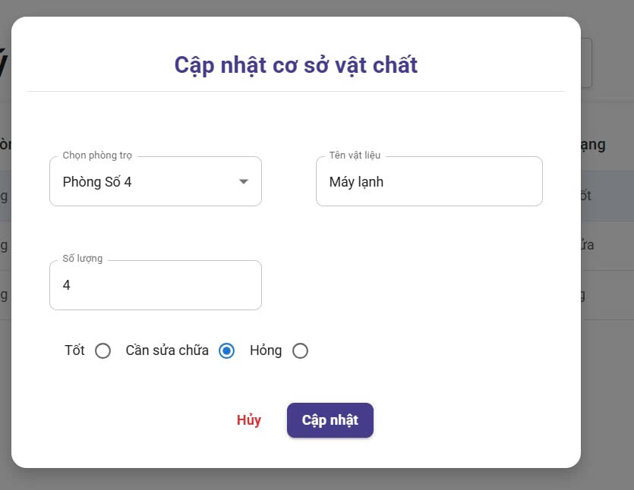

Test Case ID | Mô tả | Quy trình | Điều kiện tiên quyết | Kết quả mong đợi | Kết quả thực tế | Kết quả |  |  |  |  |  | Chú thích
 |  |  |  |  |  | Vòng 1 |  |  | Vòng 2
 |  |  |  |  |  | Trạng thái | Ngày kiểm tra | Người kiểm tra | Trạng thái | Ngày kiểm tra | Người kiểm tra
GUI_SHOW Cập nhật cơ sở vật chất
GUI - CPCSVC01 | [Cập nhật cơ sở vật chất] Label |  | Đăng nhập thành công vào hệ thống | - Text: Blue - Status: Enable | - Text: Blue - Status: Enable | Passed | 2025-04-19 | Sáng | Passed | 2025-04-22 | Sáng
GUI - CPCSVC02 | [Chọn phòng trọ] Combobox |  | Đăng nhập thành công vào hệ thống | - Text: Black - Status: Enable | - Text: Black - Status: Enable | Passed | 2025-04-19 | Sáng | Passed | 2025-04-22 | Sáng
GUI - CPCSVC03 | [Tên vật liệu] Textbox |  | Đăng nhập thành công vào hệ thống | - Text: Black - Status: Enable | - Text: Black - Status: Enable | Passed | 2025-04-19 | Tuyết | Passed | 2025-04-22 | Tuyết
GUI - CPCSVC04 | [Số lượng] Textbox |  | Đăng nhập thành công vào hệ thống | - Text: Black - Status: Enable | - Text: Black - Status: Enable | Passed | 2025-04-19 | Tuyết | Passed | 2025-04-22 | Tuyết
GUI - CPCSVC05 | [Tốt/Cần sửa chữa/Hỏng] RadioButton |  | Đăng nhập thành công vào hệ thống | - Text: Black - Status: Enable | - Text: Black - Status: Enable | Passed | 2025-04-19 | Sáng | Passed | 2025-04-22 | Sáng
GUI - CPCSVC06 | [Hủy ] Button |  | Đăng nhập thành công vào hệ thống | - Text: red - Status: Enable | - Text: red - Status: Enable | Passed | 2025-04-19 | Sáng | Passed | 2025-04-22 | Sáng
GUI - CPCSVC07 | [Cập nhật] Button |  | Đăng nhập thành công vào hệ thống | -Text color : white -Status : enable | -Text color : white -Status : enable | Passed | 2025-04-19 | Tuyết | Passed | 2025-04-22 | Tuyết
FUNCTION_SHOW Cập nhật cơ sở vật chất
FUNC-CPCSVC01 | Xác thực trang đang hiển thị | 1. Truy cập vào trang web | Đăng nhập thành công vào hệ thống | Hiển thị trang chủ gồm có: - Combobox "Chọn phòng trọ" - Textbox "Tên vật liệu" -Textbox "Số lượng " - RadioButton "Tốt/Cần sửa chữa/Hỏng" - Button "Hủy" - Button "Cập nhật" | Hiển thị trang chủ gồm có: - Combobox "Chọn phòng trọ" - Textbox "Tên vật liệu" -Textbox "Số lượng " - RadioButton "Tốt/Cần sửa chữa/Hỏng" - Button "Hủy" - Button "Cập nhật" | Passed | 2025-04-19 | Sáng | Passed | 2025-04-22 | Sáng
FUNC-CPCSVC02 | Không nhập gì cả | 1. Khởi động trang web. 2. Hiển thị trang chủ. 3. Nhấn vào "Trọ của tôi" 4. Nhấn vào "Quản lý cơ sở vật chất" và chọn "Cập nhật cơ sở vật chất" 5. Nhấn vào button Lưu | Đăng nhập thành công vào hệ thống | Không chỉnh sửa gì cả và thoát | Không chỉnh sửa gì cả và thoát | Passed | 2025-04-19 | Sáng | Passed | 2025-04-22 | Sáng
FUNC-CPCSVC03 | Chọn chỉnh sửa ô bất kỳ | 1. Khởi động trang web. 2. Hiển thị trang chủ. 3. Nhấn vào "Trọ của tôi" 4. Nhấn vào "Quản lý Số lượng" và chọn "Câp nhật" 5. Nhấn vào ô muốn chỉnh sửa bất kỳ 6. Nhấn vào button cập nhật | Đăng nhập thành công vào hệ thống | Lưu thông tin đã chỉnh sửa và thoát | Lưu thông tin đã chỉnh sửa và thoát | Passed | 2025-04-19 | Tuyết | Passed | 2025-04-22 | Tuyết
FUNC-CPCSVC04 | Nhập chữ vào ô Số lượng | 1. Khởi động trang web. 2. Hiển thị trang chủ. 3. Nhấn vào "Trọ của tôi" 4. Nhấn vào "Quản lý cơ sở vật chất" và chọn "Câp nhật" 5. Nhập chữ cái vào ô Số lượng 6. Nhấn vào button cập nhật | Đăng nhập thành công vào hệ thống | Thông báo "vui lòng nhập số lớn hơn 0(có thể là số thập phân)" | Thông báo "vui lòng nhập số lớn hơn 0(có thể là số thập phân)" | Passed | 2025-04-19 | Tuyết | Passed | 2025-04-22 | Tuyết
FUNC-CPCSVC05 | Nhấn vào button hủy sau khi đã thêm thông tin | 1. Khởi động trang web. 2. Hiển thị trang chủ. 3. Nhấn vào "Trọ của tôi" 4. Nhấn vào "Quản lý cơ sở vật chất" và chọn "Cập nhật " 5. Nhấn vào ô muốn thêm bất kỳ 6. Nhấn vào button hủy | Đăng nhập thành công vào hệ thống | Không lưu thông tin đã thay đổi và thoát | Không lưu thông tin đã thay đổi và thoát | Passed | 2025-04-19 | Tuyết | Passed | 2025-04-22 | Tuyết

